关键步骤-0点~9点
一、关键动作：
检查时间点 | 检查项 | 检查方法 | 检查标准及处理方法说明 | 监控截图
1:00:00 | 接口层 | select * from etlplat.run_open_table a where (a.STARTDATE is null or a.LOGDATE is null) AND a.RULE_TYPE IN ('运行延迟—严重', '异常','未开始调度') | 检查第一个字段是否是“异常”或者是“运行延迟-严重”这两种情况出现一个流程，立即打电话通知当天二线值班人员处理; 流程出现“未开始调度”数量超过50个，立即打电话通知当天二线值班人员处理;
2:00:00 | 原子层 | select * from etlplat.run_open_table a where (a.STARTDATE is null or a.LOGDATE is null) AND a.RULE_TYPE IN ('运行延迟—严重', '异常','未开始调度') | 检查第一个字段是否是“异常”或者是“运行延迟-严重”这两种情况出现一个流程，立即打电话通知当天二线值班人员处理; 流程出现“未开始调度”数量超过50个，立即打电话通知当天二线值班人员处理; | 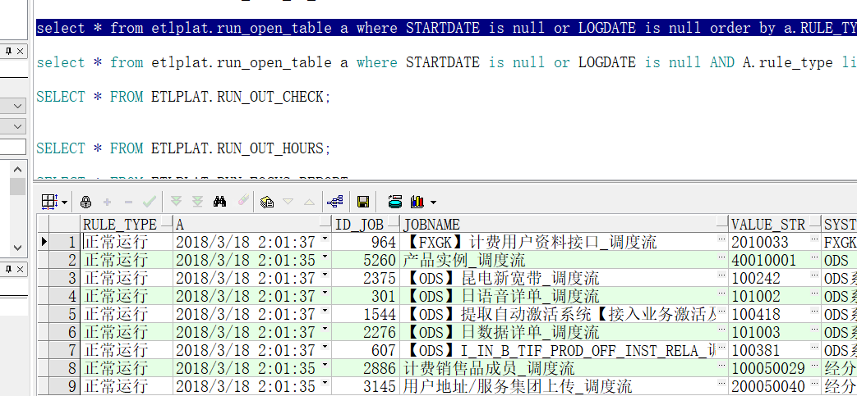
3:00:00 | 原子层 | select * from etlplat.run_open_table a where (a.STARTDATE is null or a.LOGDATE is null) AND a.RULE_TYPE IN ('运行延迟—严重', '异常','未开始调度') | 检查第一个字段是否是“异常”或者是“运行延迟-严重”这两种情况出现一个流程，立即打电话通知当天二线值班人员处理; 流程出现“未开始调度”数量超过50个，立即打电话通知当天二线值班人员处理;
4:00:00 | 宽表层 | select * from etlplat.run_open_table a where (a.STARTDATE is null or a.LOGDATE is null) AND a.RULE_TYPE IN ('运行延迟—严重', '异常','未开始调度') | 检查第一个字段是否是“异常”或者是“运行延迟-严重”这两种情况出现一个流程，立即打电话通知当天二线值班人员处理; 流程出现“未开始调度”数量超过50个，立即打电话通知当天二线值班人员处理; | 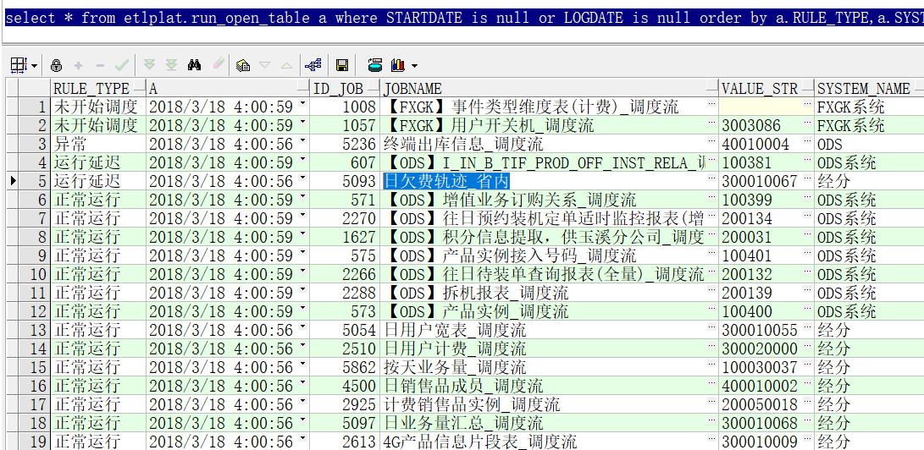
4:30:00 | 上传文件生成及上传监控 | http://135.32.247.28:8080/webmanage/在IE浏览器输入地址：http://135.32.247.28:8080/webmanage/ 查看展现页面如右图所示 红框的11个接口 上传状态必须是“已上传”，其他状态电话通知二线值班人员查看 | 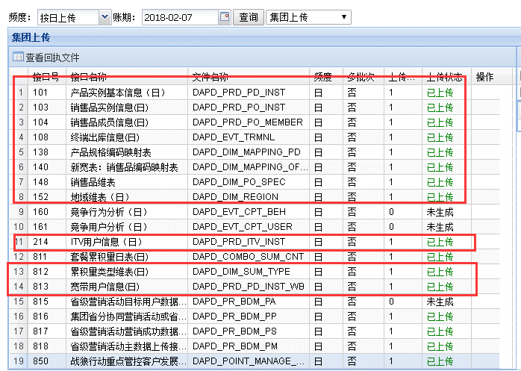 | 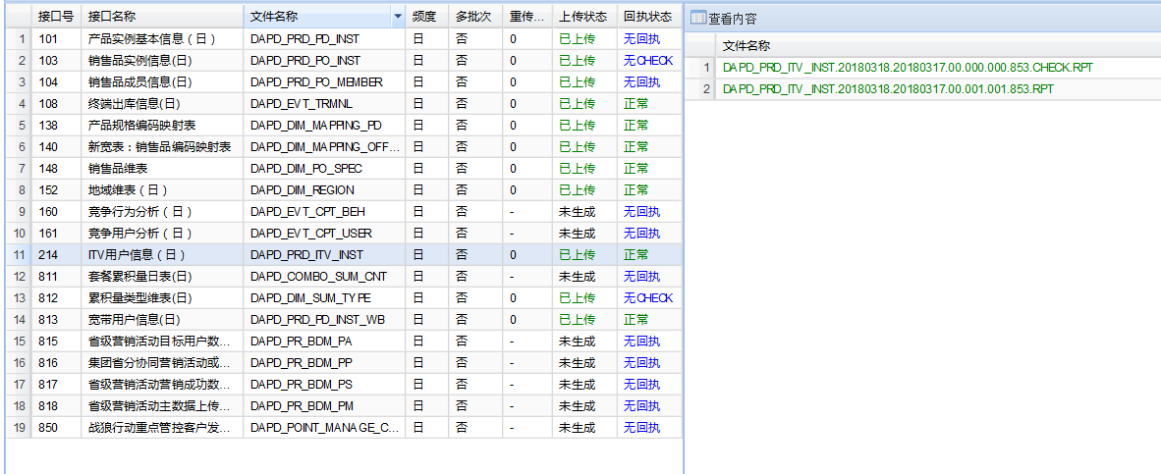
5:00:00 | 宽表层 | select * from etlplat.run_open_table a where (a.STARTDATE is null or a.LOGDATE is null) AND a.RULE_TYPE IN ('运行延迟—严重', '异常','未开始调度') | 检查第一个字段是否是“异常”或者是“运行延迟-严重”这两种情况出现一个流程，立即打电话通知当天二线值班人员处理; 流程出现“未开始调度”数量超过50个，立即打电话通知当天二线值班人员处理; | 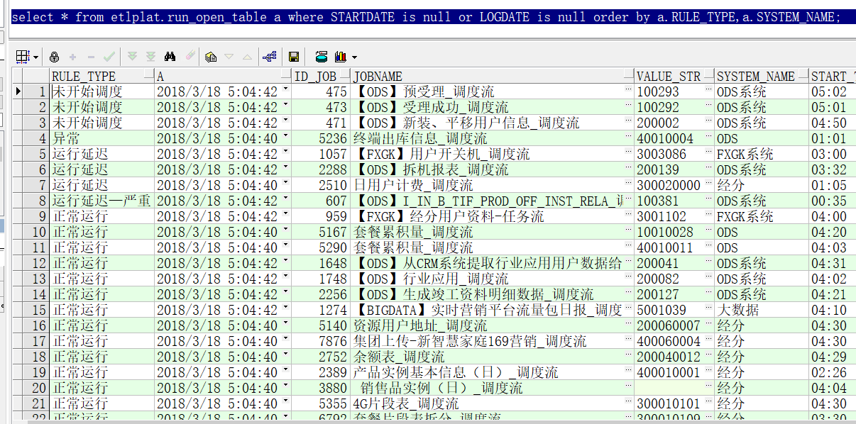
6:00:00 | 宽表层 | select * from etlplat.run_open_table a where (a.STARTDATE is null or a.LOGDATE is null) AND a.RULE_TYPE IN ('运行延迟—严重', '异常','未开始调度') | 检查第一个字段是否是“异常”或者是“运行延迟-严重”这两种情况出现一个流程，立即打电话通知当天二线值班人员处理; 流程出现“未开始调度”数量超过50个，立即打电话通知当天二线值班人员处理; | 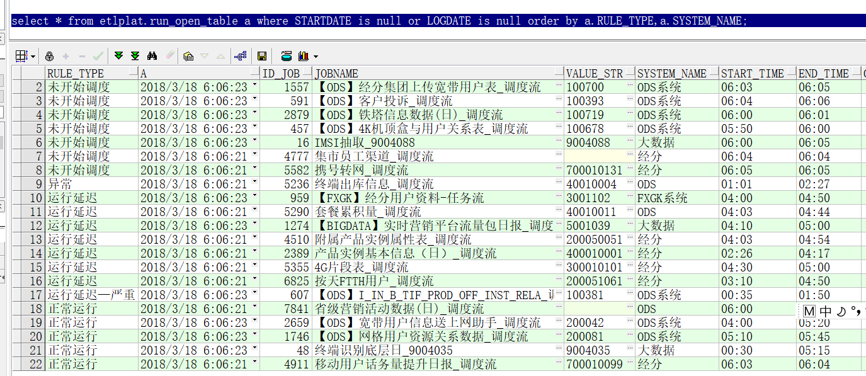
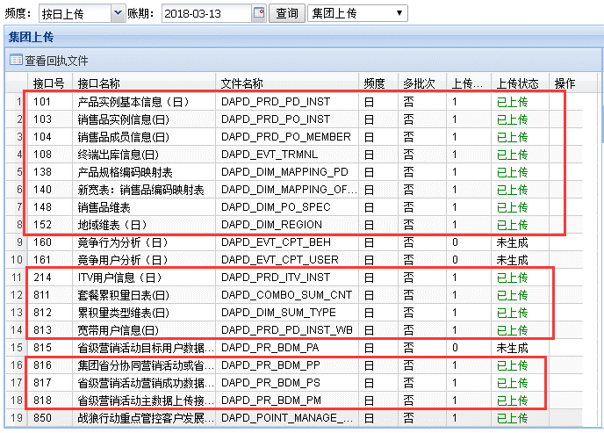
6:30:00 | 重点报表出数 | select * from etlplat.run_open_table a where (a.STARTDATE is null or a.LOGDATE is null) AND a.RULE_TYPE IN ('运行延迟—严重', '异常','未开始调度') | 检查第一个字段是否是“异常”或者是“运行延迟-严重”这两种情况出现一个流程，立即打电话通知当天二线值班人员处理; 流程出现“未开始调度”数量超过50个，立即打电话通知当天二线值班人员处理; 备注：省级营销活动日数据-目标用户未生成不用管
7:00:00 | 上传文件生成及上传监控 | http://135.32.247.28:8080/webmanage/在IE浏览器输入地址：http://135.32.247.28:8080/webmanage/ 查看展现页面如右图所示 红框的16个接口 上传状态必须是“已上传”，其他状态电话通知二线值班人员查看（备注：815 省级营销活动目标用户数据 接口未 生成 属于正常，不用电话通知 ） |  | 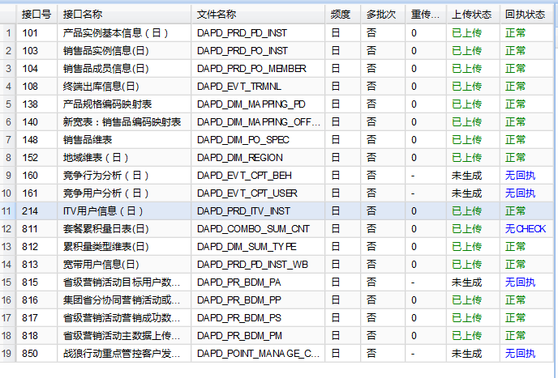
7:00:00 | 清单层 | select * from etlplat.run_open_table a where (a.STARTDATE is null or a.LOGDATE is null) AND a.RULE_TYPE IN ('运行延迟—严重', '异常','未开始调度') | 检查第一个字段是否是“异常”或者是“运行延迟-严重”这两种情况出现一个流程，立即打电话通知当天二线值班人员处理; 流程出现“未开始调度”数量超过50个，立即打电话通知当天二线值班人员处理; | 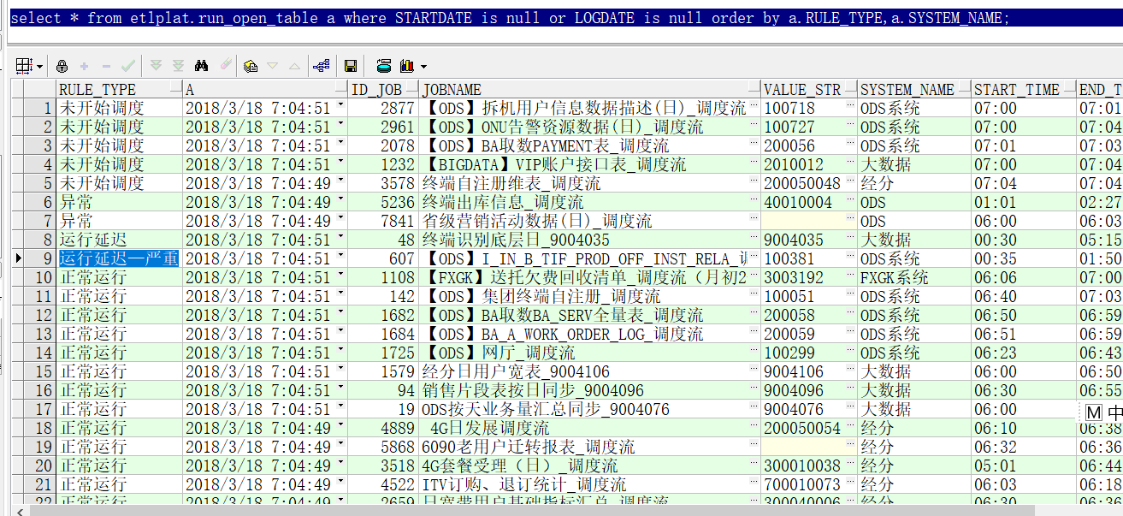
8:00:00 | 上传文件生成及上传监控 | http://135.32.247.28:8080/webmanage/在IE浏览器输入地址：http://135.32.247.28:8080/webmanage/ 查看展现页面如右图所示 红框的1个接口 上传状态必须是“已上传”，其他状态电话通知二线值班人员查看 | 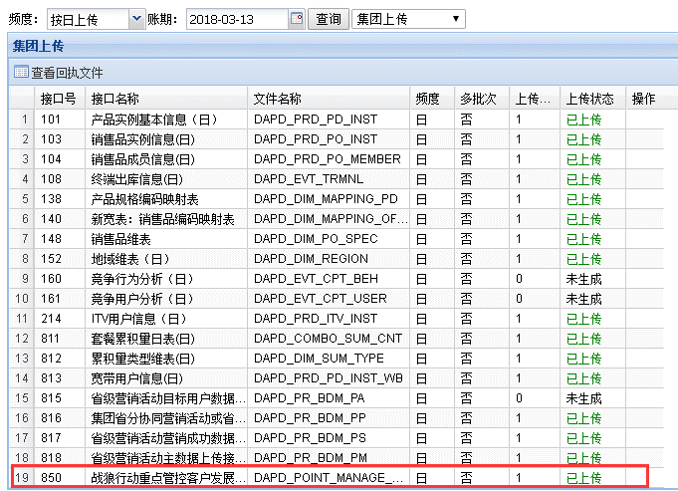 | 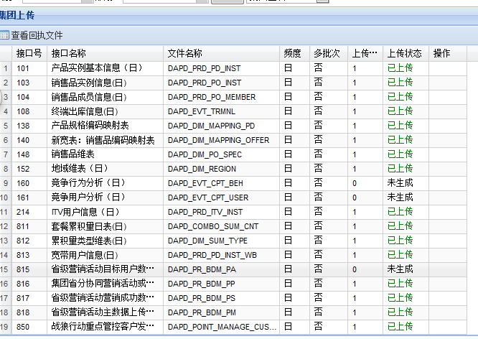
8:30:00 | 指标、展现层 | select * from etlplat.run_open_table a where (a.STARTDATE is null or a.LOGDATE is null) AND a.RULE_TYPE IN ('运行延迟—严重', '异常','未开始调度') | 检查第一个字段是否是“异常”或者是“运行延迟-严重”这两种情况出现一个流程，立即打电话通知当天二线值班人员处理; 流程出现“未开始调度”数量超过50个，立即打电话通知当天二线值班人员处理; | 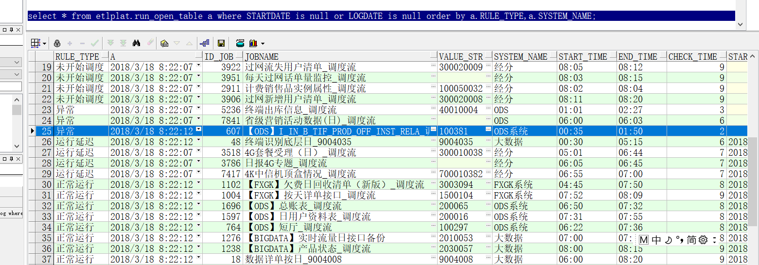
09:00前 | 值班总结 | 9:00前发出值班总结 1、对24小时值班过程中出现的问题简单说明; 2、晚上未处理完成的工作需要抄送给下任值班经理，请下任值班经理跟进问题解决; 3、邮件中需要增加附件“值班过程记录”; | 参见‘值班总结’

重点流程监控
编号 | 流程名称 | 检查语句 | 返回结果 | 检查时间 | 监控截图
1 | 【ODS】经分集团上传用户地址_调度流 | SELECT case when ERRORS = 0 then '正常' ELSE '异常' end result FROM (select A.id_job, A.ERRORS, ROW_NUMBER() OVER(PARTITION BY A.ID_JOB ORDER BY A.LOGDATE DESC) RN from etlplat.etl_job_log@dl_ctbi_new A where a.CYCLE_ID=to_char(sysdate-1, 'yyyymmdd') and id_job = '1223') where RN = 1; | 正常, 异常需要联系值班人查看 | 凌晨12点 | 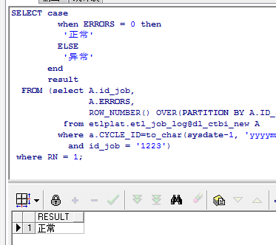
2 | 【ODS】业务动作（销售品）_调度流 | SELECT case when ERRORS = 0 then '正常' ELSE '异常' end result FROM (select A.id_job, A.ERRORS, ROW_NUMBER() OVER(PARTITION BY A.ID_JOB ORDER BY A.LOGDATE DESC) RN from etlplat.etl_job_log@dl_ctbi_new A where a.CYCLE_ID=to_char(sysdate-1, 'yyyymmdd') and id_job = '2593') where RN = 1; | 正常, 异常需要联系值班人查看 | 凌晨12点 | 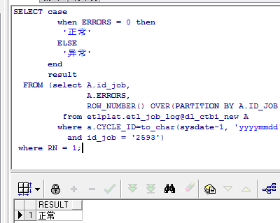
3 | 用户状态轨迹表_调度流 | select * from etlplat.run_open_table a where a.ID_JOB='2288'and a.VALUE_STR='100050008'; | 正常结束 异常需要联系值班人查看 | 凌晨1点 | 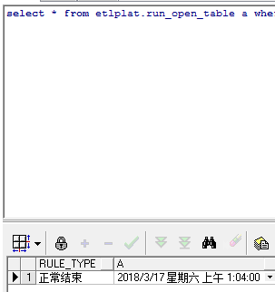
4 | 产品属性（宽带属性） | select * from etlplat.run_open_table a where a.ID_JOB='2586'; | 正常结束 | 凌晨1点30 | 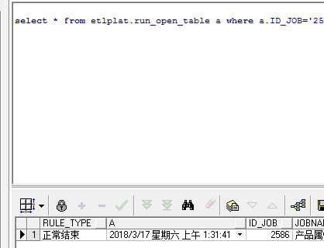
5 | ODS宽带用户信息表_调度流 | select * from etlplat.run_open_table a where a.ID_JOB='3281' | 正常结束 | 凌晨2点 | 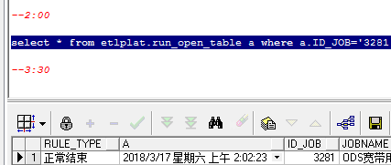
6 | 过网语音和过网短信结算清单 | 每天凌晨3点25之前完成 select * from etlplat.run_open_table a where a.ID_JOB='5278'; 过网语音结算清单 select * from etlplat.run_open_table a where a.ID_JOB='5280'; 过网短息结算清单 | 正常结束 异常需要联系值班人查看 | 凌晨3点30
7 | 产品自注册信息表 | 凌晨4点前要跑完，不然后面有一群的流程等待 select * from etlplat.run_open_table a where a.ID_JOB='2690' 查看是否正常结束 | 正常结束 异常需要联系值班人查看 | 凌晨4点 | 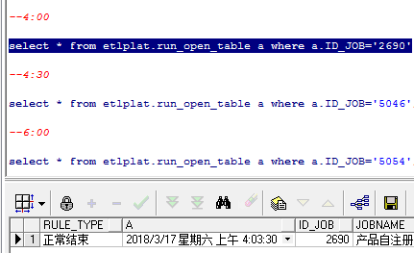
8 | 销售品类基础宽表_调度流 | select * from etlplat.run_open_table a where a.ID_JOB='5046'; | 正常结束 异常需要联系值班人查看 | 凌晨4点30 | 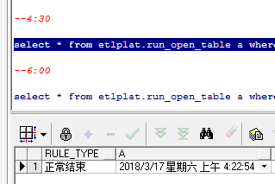
9 | 日用户宽表 | select * from etlplat.run_open_table a where a.ID_JOB='5054'; | 正常结束, 异常需要联系值班人查看 | 凌晨6点 | 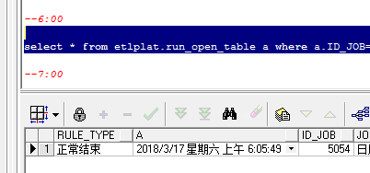
10 | 宽表层 | select * from etlplat.run_open_table a where a.ID_JOB in(5545,5542,5546,5541,5543,5544); | 正常结束 异常需要联系值班人查看 | 早上7点

值班总结
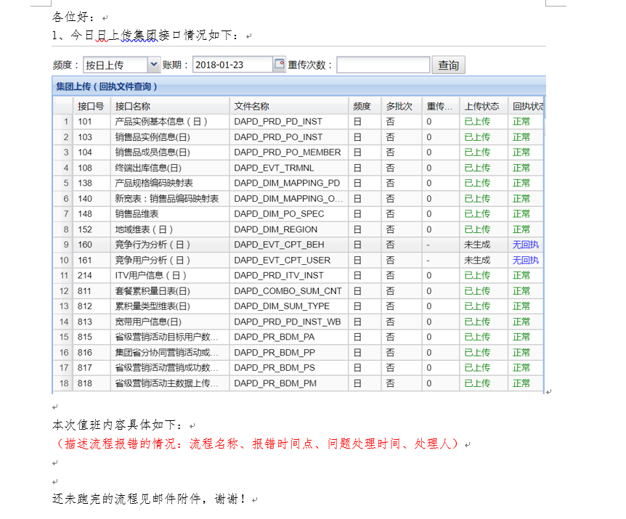
值班经理在8:30点结束值班后需发出值班过程中发现的问题信息具体如下：
邮件主题：值班总结（XX月XX日）
收件人：数据域所有人
邮件模板：

